상품제안서
데일리 하이볼 언더락 유리잔 | 상품코드: F31817

 |  |  |  |  |  |  | 02-412-0044 | www.easy1.co.kr
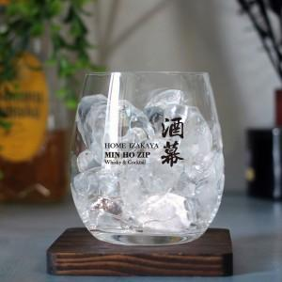

【상세/제작정보】 | 한박스 입수량 : 24개 택배정보 및 비용 : 롯데택배, 4000원 제작기간 5~7일

【인쇄/포장옵션】 | 컬러필름인쇄 / 포장불가능

【공급단가】 | 수량 | 100~ | 300~ | 500~ | 1,000~ | 3,000~
*VAT별도 | 단가 | 5,750원 | 5,650원 | 5,520원 | 5,380원 | 5,290원
 | 개별종이케이스 | 1,000원 | 980원 | 960원 | 930원 | 920원

【상품 URL】 | https://easy1.co.kr:443/src/goods_detail.php?gdno=31817

